Feuille1
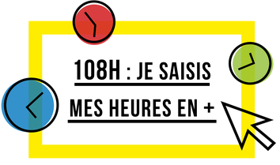
 |  |  | Mon tableau personnel de décompte des 108h

Date | Désignation | A imputer à | Durée en minutes | Mes Obligations Règlementaires de Service (ORS) |  | Utilisées (en heures décimales) | Restantes (en heures décimales)
2023-09-12 | réunion rentrée parents | Travail en équipe | 90 | APC | 36 | 0 | 36
 |  |  |  | Travail en équipe | 48 | 1.5 | 46.5
 |  |  |  | Animations pédagogiques ou RIS | 18 | 0 | 18
 |  |  |  | Conseil d’école (obligatoire) | 6 | 0 | 6
 |  |  |  | Total | 108 | 1.5 | 106.5

 |  |  |  | Reste | 0 | heures à déduire
 |  |  |  | d'un des 3 temps pour les collègues à temps partiels

 |  |  |  | Ma quotité de service : | 100 | Indique ici ta quotité de service sans le signe % (ex : 50, 80,...)
 |  |  |  | soit (heures réelles à faire) | 108

 |  |  |  | Qu'est-ce que le travail en équipe ?

 |  |  |  | Cette dénomination comprend tous les temps professionnels qui ne sont pas des temps d'APC devant élèves, les temps de conseil d'école ou les temps d'animations pédagogiques.

 |  |  |  | Ainsi, nous pouvons décompter dans ces 48h :

 |  |  |  | - les conseil des maîtres.ses
 |  |  |  | - les conseils de cycle
 |  |  |  | - les temps de prépa des APC
 |  |  |  | - les temps de réunion avec les parents
 |  |  |  | - et tous les autres temps de travail

